产品资料
 | 产 品 报 价 表
序号 | 型号 | 产品图 | 功能特点说明 | 参数规格 | APP | 标准颜色 | 未税价格 （中性彩盒） | 备注
1 | T2 曲面超薄 1.93AMOLED | 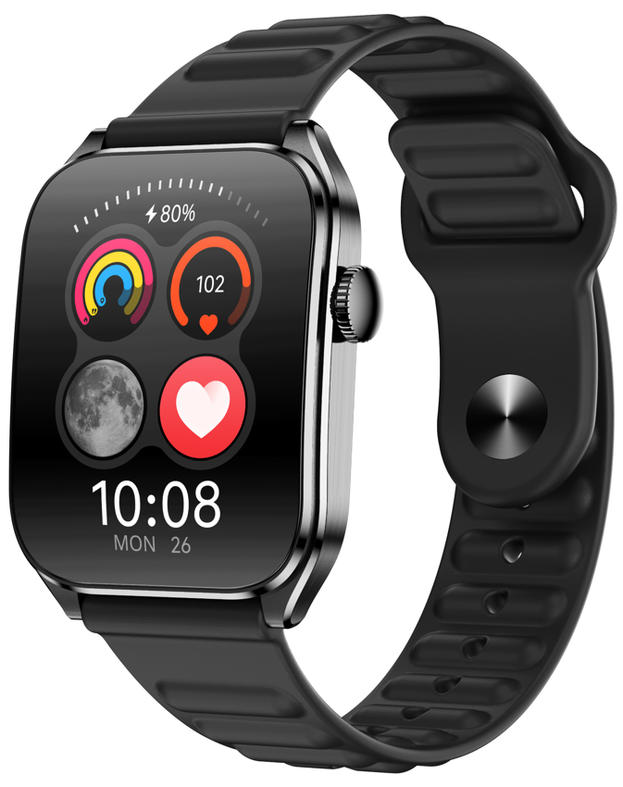 | 1. 超薄9mm曲面屏； 2. 1.93Amoled常亮显示屏； 3. 高端稳定瑞昱8773EWE-VP芯片； 4. 心率+红光血氧+睡眠等健康监测功能； 5. 金属中框+CNC高光工艺+不锈钢拉丝工艺+底壳塑料双色工艺； | 手表尺寸：49mm*38mm*9.5mm 手表重量：50g 显示屏：1.93英寸Amoled，分辨率368*448 主控CPU：RTL8773EWE-VP 心率芯片：VC30F 内存：128M 表壳：金属中框+塑料底壳 表带：硅胶材质，22mm宽度 按键：1颗（带编码器） 电池：280mAh 防水级别：IP68 | GloryFit | 黑色 玫瑰金色 银色 | 95 | 量产出货中
2 | T1 曲面超薄 | 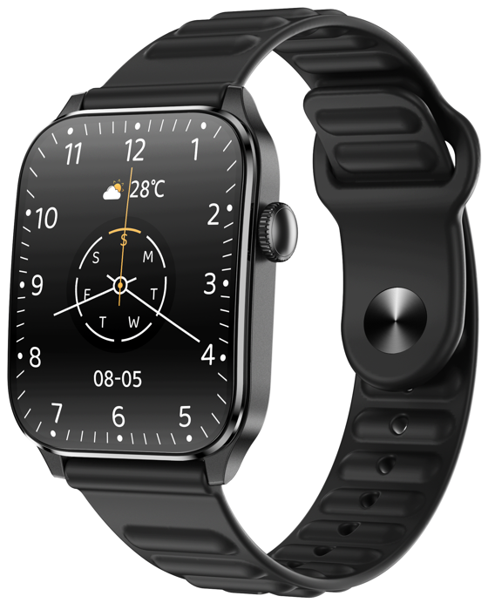 | 1. 超薄、超轻时尚外观； 2. 高清高亮显示大屏； 3. 蓝牙高清通话、SOS； 4. 心率+血氧+睡眠等健康监测功能； | 手表尺寸：49mm*37mm*10.5mm 手表重量：37g 显示屏：1.91英寸TFT，分辨率240*296 主控CPU：RKT8763EWE 心率芯片：VC30F 内存：128M 表壳：塑料表壳 表带：硅胶材质，22mm宽度 按键：1颗（带编码器） 电池：280mAh 防水级别：IP67 | GloryFit | 黑色 蓝色 粉色 | 60 | 量产出货中
3 | Z8 性价比款 | 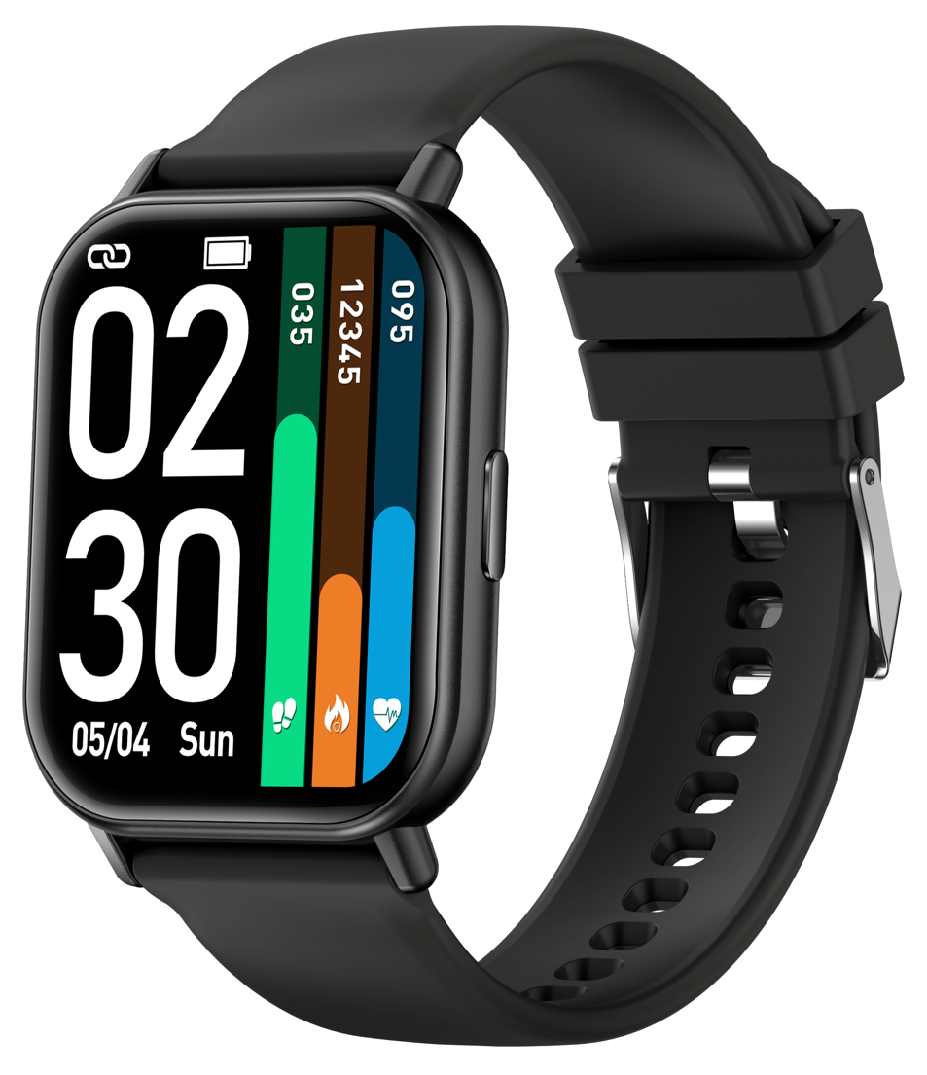 | 1. 超薄、超轻时尚外观； 2. 高清高亮显示大屏； 3. 蓝牙高清通话； 4. 心率+血氧+睡眠等健康监测功能； | 手表尺寸：43.4mm*11.75mm 手表重量：34.5g 显示屏：1.83英寸TFT，分辨率240*284 主控CPU：中科蓝汛5691 心率芯片：VC30F 内存：64M 表壳：塑料表壳 表带：硅胶材质，22mm宽度 按键：1颗 电池：230mAh 防水级别：IP67 | GloryFit | 黑色 蓝色 粉色 | 45 | 量产出货中 （无库存）
4 | T7 性价比款 | 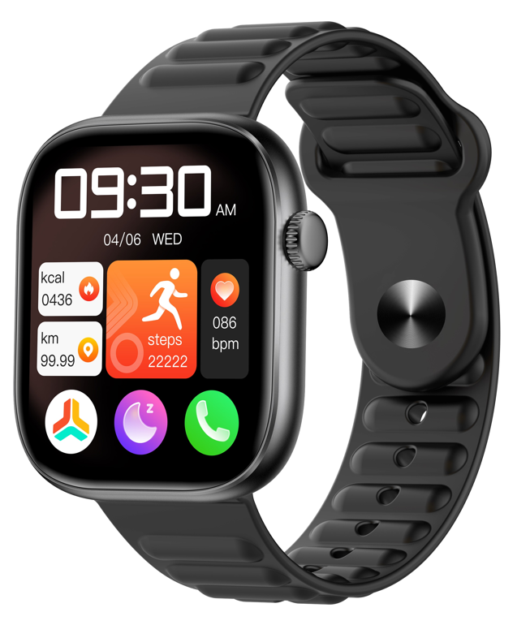 | 1. 超薄、超轻时尚外观； 2. 高清高亮显示大屏； 3. 蓝牙高清通话； 4. 心率+血氧+睡眠等健康监测功能； | 手表尺寸：45mm*39mm*9mm 手表重量：32.5g 显示屏：1.83英寸TFT，分辨率240*284 主控CPU：中科蓝汛5691 心率芯片：LC09 内存：64M 表壳：塑料表壳 表带：硅胶材质，22mm宽度 按键：1颗 电池：230mAh 防水级别：IP67 | GloryFit | 黑色 蓝色 粉色 | 40 | 量产出货中
5 | G28 | 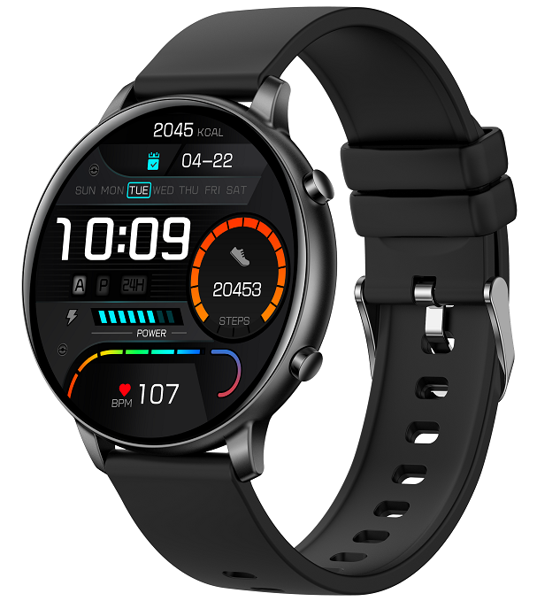 | 1.高清大屏，蓝牙通话，时尚精致外观； 2.丰富的应用（天气，秒表，计时器，闹钟，语音助手，小游戏，遥控拍照等）； 3.实用功能（实时心率、多运动模式，多国语言，多主题等）； | 手表尺寸：46.4mm*11mm 手表重量：35g 显示屏：1.39英寸TFT，分辨率360*360 主控CPU：ZB5691F 心率芯片：LC09 内存：64M 表壳：塑料表壳 表带：硅胶材质，20mm宽度 按键：2颗 电池：210mAh 防水级别：IP67 | GloryFit | 黑色 蓝色 粉色 | 55 | 量产出货中
6 | T6 | 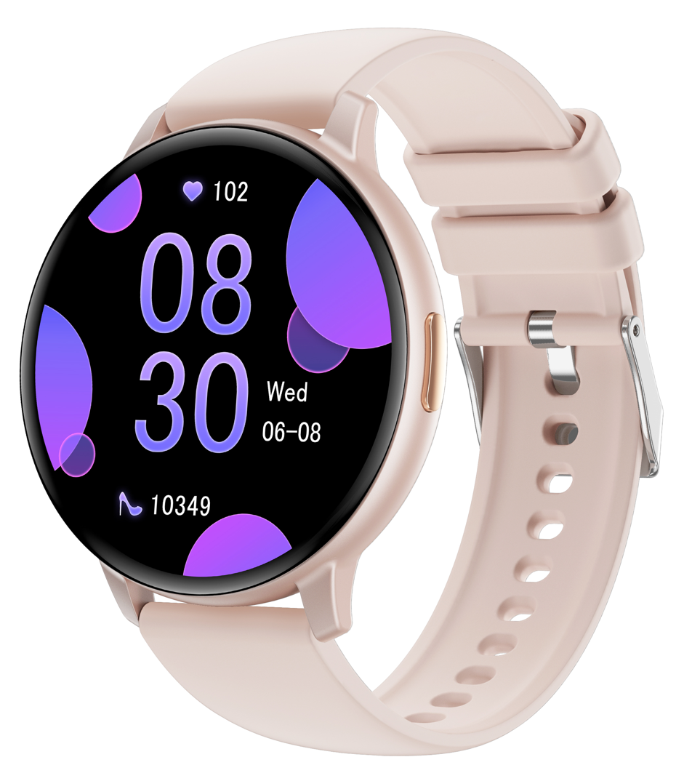 | 1.高清大屏，蓝牙通话，时尚精致外观； 2.丰富的应用（天气，秒表，计时器，闹钟，语音助手，小游戏，遥控拍照等）； 3.实用功能（实时心率、多运动模式，多国语言，多主题等）； | 手表尺寸：46.4mm*11mm 手表重量：37g 显示屏：1.38英寸TFT，分辨率240*240 主控CPU：ZB5691F 心率芯片：LC09 内存：64M 表壳：塑料表壳 表带：硅胶材质，20mm宽度 按键：1颗 电池：210mAh 防水级别：IP67 | GloryFit | 黑色 蓝色 粉色 | 45 | 量产出货中
7 | Z6 洛达双频GPS | 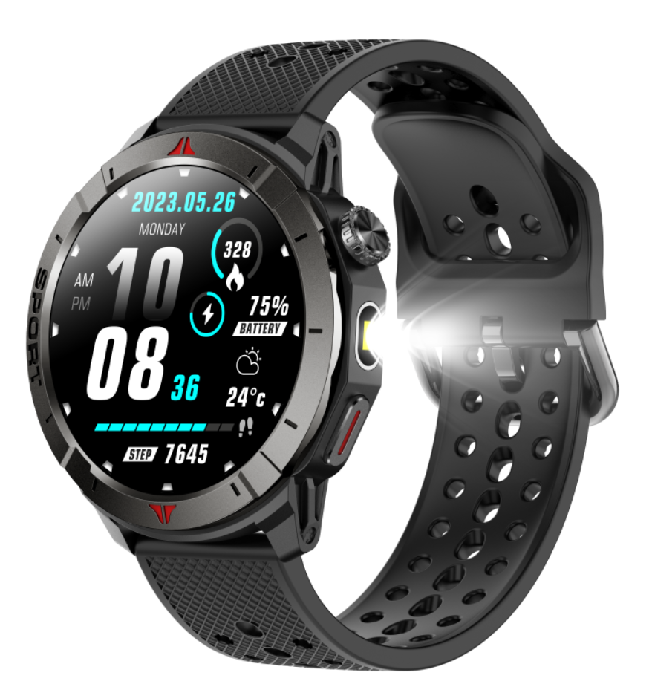 | 1.1.43英寸Amoled高清常亮显示屏+GPS+蓝牙通话+运动商务时尚外观 2.洛达3335M L1+L5超高精度定位，同时支持 GPS、GLONASS、北斗、Galileo、NAVIC、QZSS，多系统同时联合定位 3.支持指南针+地磁海拔+气压测量 4.精准赛维算法加持，6种运动自动识别 5.零息小睡24H睡眠监测 6.心率+血氧 7.高亮手电筒灯 8.超长使用待机 | 手表尺寸：48.8mm*13.7mm 手表重量：53g 显示屏：1.43英寸Amoled，分辨率466*466 主控CPU：AT3085L 心率芯片：VC30F 内存：256M GPS芯片：洛达3335M 表壳：锌合金表圈+塑料底壳 表带：硅胶材质，22mm宽度 按键：2颗（上键带旋转编码器） 电池：410mAh 防水级别：IP68 | GloryFitpro | 黑色 黑橙色 黑绿色 黑蓝色 | 165 | 量产出货中
8 | S6 | 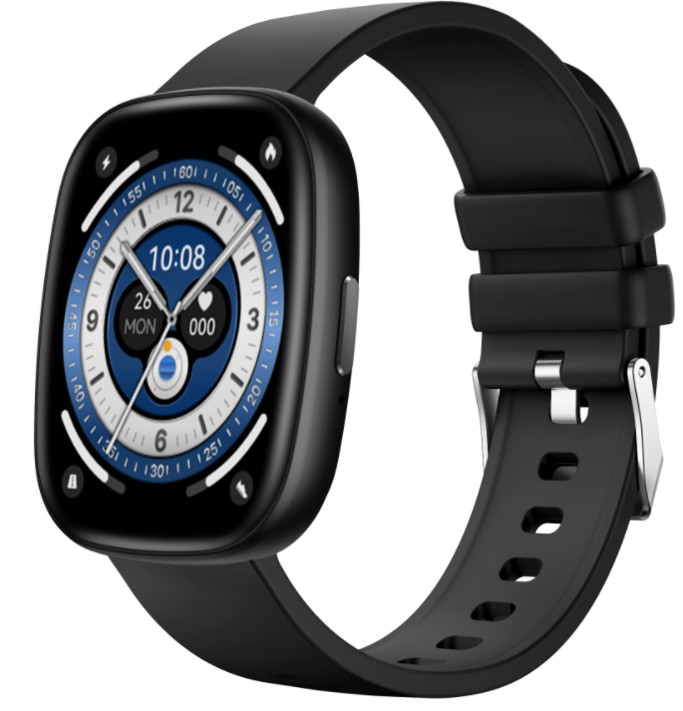 | 1. 超薄、超轻时尚外观； 2. 高清高亮显示大屏； 3. 蓝牙高清通话； 4. 心率+血氧+睡眠等健康监测功能； | 手表尺寸：46mm*39mm*10mm 手表重量：35.5g 显示屏：1.83英寸TFT，分辨率240*284 主控CPU：中科蓝汛5691 心率芯片：LC09 内存：64M 表壳：塑料表壳 表带：硅胶材质，22mm宽度 按键：1颗 电池：230mAh 防水级别：IP67 | GloryFit | 黑色 蓝色 粉色 | 45 | 定制出货无资料
9 | T5 心电ECG | 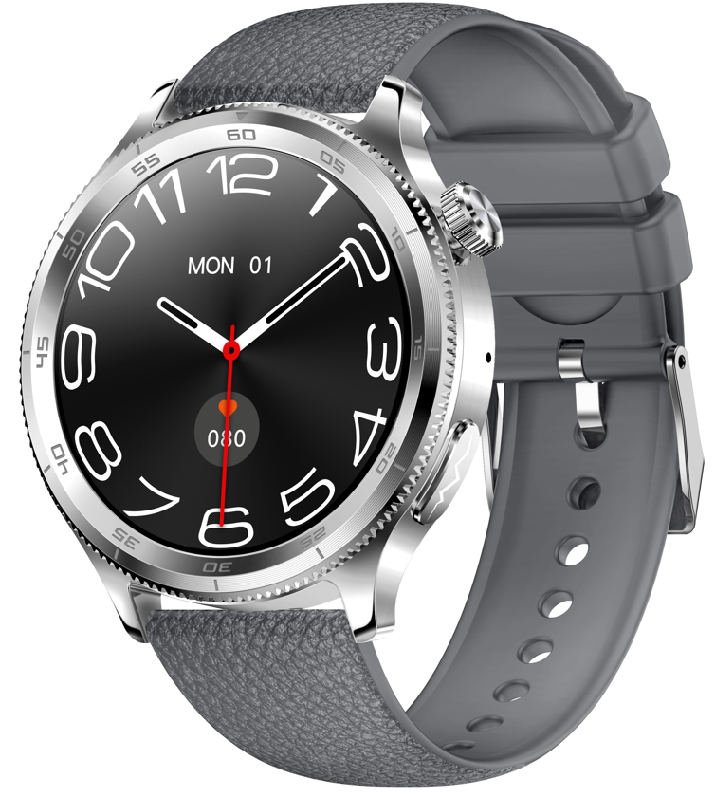 | 1. ECG 13类诊断监测； 2. 体温检测； 3. 24H心率监测+24H科学睡眠监测+红光血氧监测+HRV+梅脱+血糖+女性健康+呼吸+压力等健康功能； 4.息屏显示； 5.100+运动模式； 6.蓝牙通话+蓝牙音乐； | 手表尺寸：46.7mm*12.8mm 手表重量：66g 显示屏：1.43英寸TFT，分辨率466*466 主控CPU：杰理JL7013A6 心率芯片：聚飞RA2325 ECG传感器：汇顶GH3228 内存：128M 表壳：金属表壳+塑料表壳 表带：硅胶材质，22mm宽度 按键：1颗（旋转编码器） 电池：380mAh 防水级别：IP68 | Hband | 黑色 银色 | 135 | 量产出货中 （东南亚不对外）
10 | M6 | 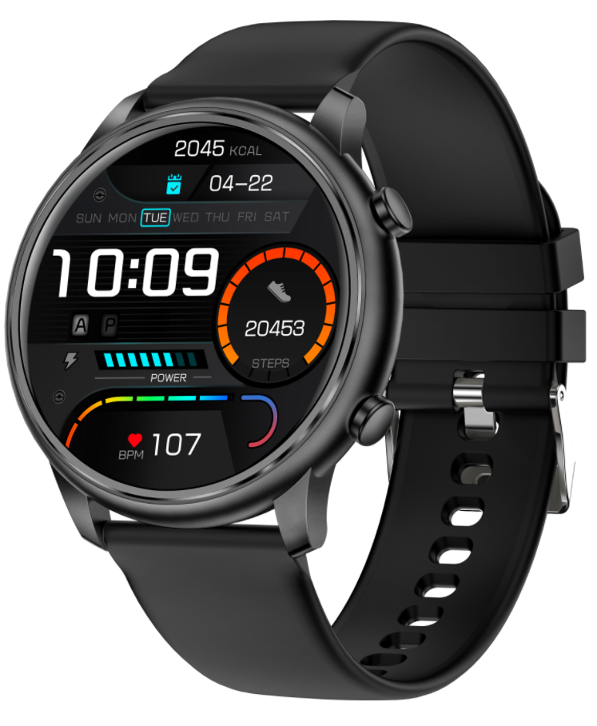 | 1.蓝牙通话； 2.1.39寸高清屏； 3.心率监测； 4.睡眠监测； 5.蓝牙通话； 6.中框金属材质； | 手表尺寸：45.5mm*10.5mm 手表重量：46g 显示屏：1.39英寸TFT，分辨率360*360 主控CPU：RTL8763EWE 心率芯片：VC30F 内存：128M 表壳：金属中框+塑料表壳 表带：硅胶材质，22mm宽度 按键：2颗 电池：230mAh 防水级别：IP67 | GloryFit | 黑色 玫瑰金色 银色 | 70 | 量产出货中 （无库存）
11 | G6 女款方表 | 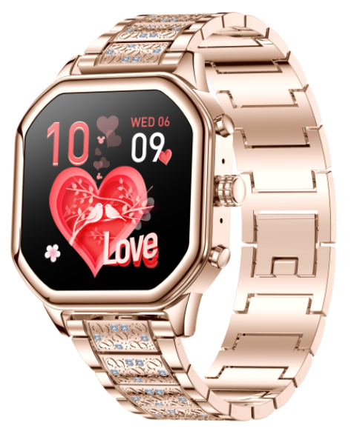 | 1.精致，小巧女性外形； 2.1.4寸高清高亮小方屏； 3.心率监测； 4.血氧监测； 5.睡眠监测； 6.蓝牙通话； 7.支付宝； | 手表尺寸：38mm*38mm*11mm 手表重量：（41g硅胶表带）（80g钢表带） 显示屏：1.4英寸TFT，分辨率240*240 主控CPU：RTL8762DK+HN333 心率芯片：HRS3301 内存：128M 表壳：金属中框+塑料底壳 表带：硅胶材质，20mm宽度 按键：3颗 电池：200mAh 防水级别：IP67 | FitCloudPro | 玫瑰金 银色 | 72 | 量产出货中
12 | M4 长条通话款 | 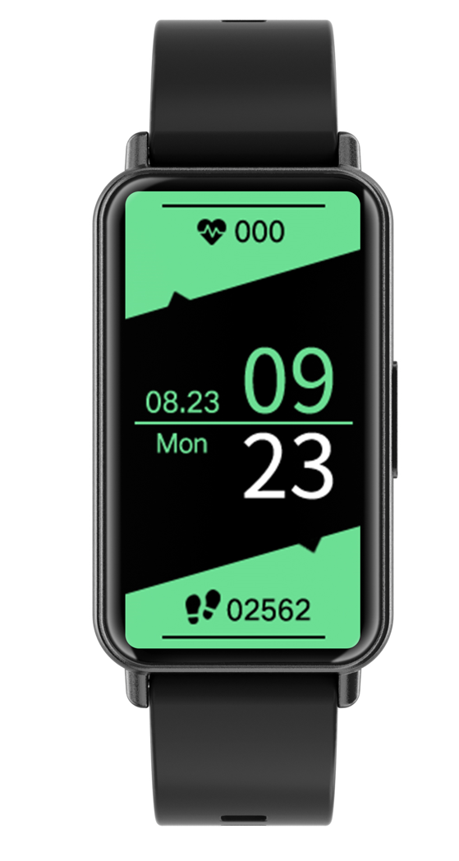 | 1.蓝牙通话； 2.1.47寸高清屏； 3.心率监测； 4.睡眠监测； 5.蓝牙通话； | 手表尺寸：49mm*25.6mm*11.2mm 手表重量：27.3g 显示屏：1.47英寸TFT，分辨率172*360 主控CPU：BK32886 心率芯片：HX3602 内存：64M 表壳：塑料表壳 表带：硅胶材质，16mm宽度 按键：1颗 电池：180mAh 防水级别：IP67 | Jyoupro | 黑色 粉色 玫瑰金 | 55 | 量产出货中
13 | G8 圆款高分屏性价比 | 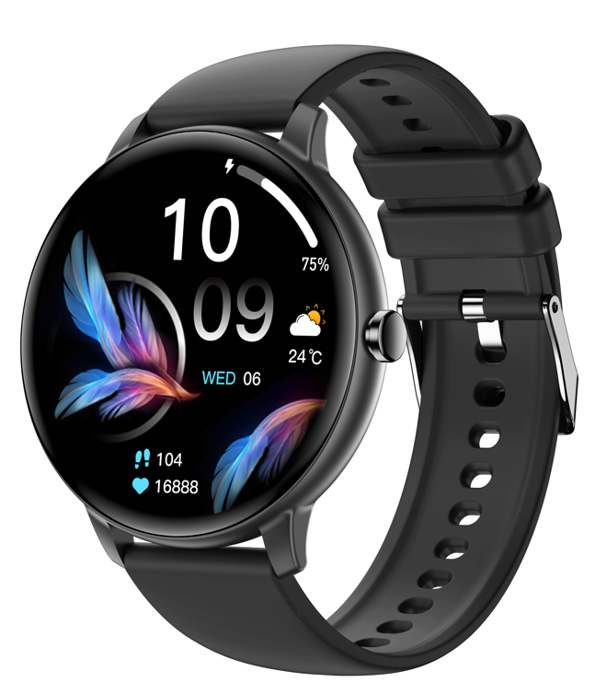 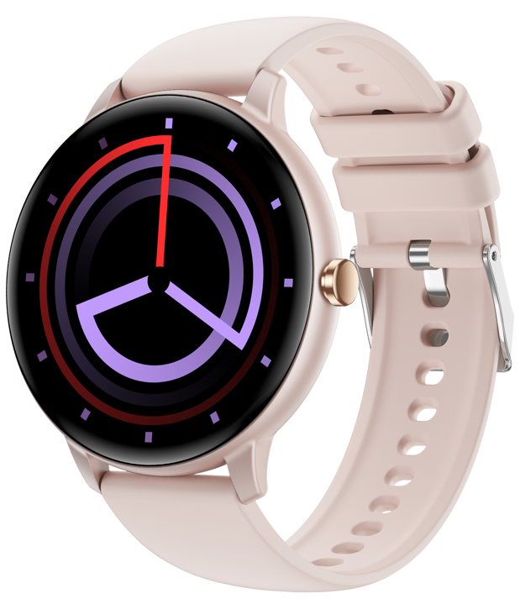 | 1.蓝牙通话； 2.1.39寸360*360分辨率高清屏； 3.心率监测； 4.睡眠监测； 5.蓝牙通话； 6.多运动模式； 7.消息提醒； | 手表尺寸：46.4mm*11mm 手表重量：37g 显示屏：1.39英寸TFT，分辨率360*360 主控CPU：BT5681 心率芯片：HX3602 内存：64M 表壳：塑料表壳 表带：硅胶材质，20mm宽度 按键：1颗 电池：210mAh 防水级别：IP67 | Jyoupro | 黑色 粉色 蓝色 | 55 | 量产出货中
14 | Z10 方形性价比 | 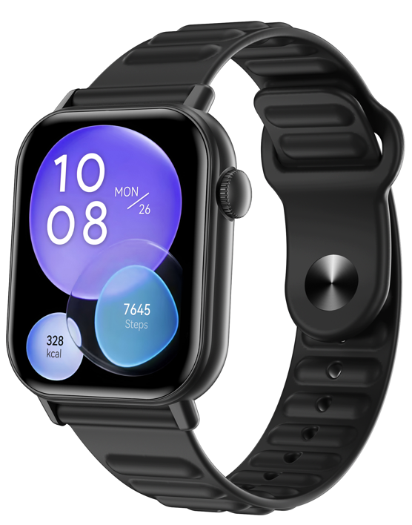 | 1.蓝牙通话； 2.1.83寸高清屏； 3.心率监测； 4.睡眠监测； 5.蓝牙通话； 6.多运动模式； 7.消息提醒； | 手表尺寸：45.6mm*37.65mm*10.5mm 手表重量：38.5g 显示屏：1.83英寸TFT，分辨率240*284 主控CPU：BT5681 心率芯片：HX3602 内存：64M 表壳：塑料表壳 表带：硅胶材质，22mm宽度 按键：1颗 电池：230mAh 防水级别：IP67 | Jyoupro | 黑色 粉色 蓝色 | 40 | 量产出货中
15 | Z3 | 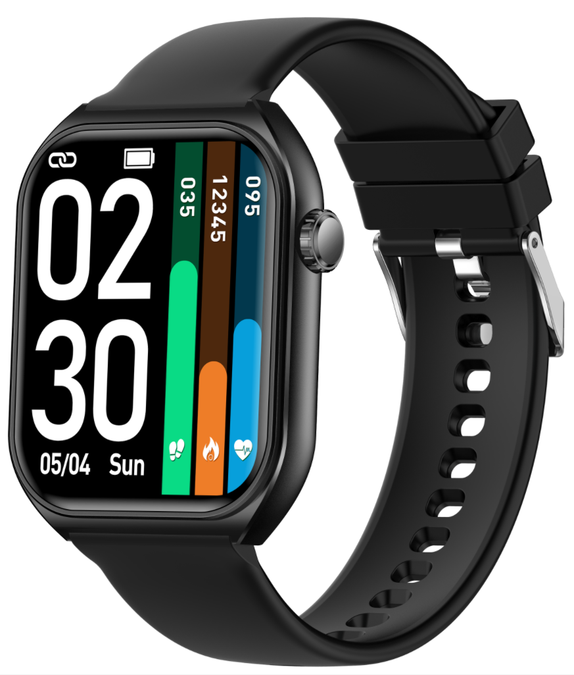 | 1.蓝牙通话； 2.1.83寸高清屏； 3.心率监测； 4.睡眠监测； 5.蓝牙通话； 6.多运动模式； 7.消息提醒； | 手表尺寸：50mm*40mm*11.8mm 手表重量：38.5g 显示屏：1.83英寸TFT，分辨率240*284 主控CPU：BT5681 心率芯片：HX3602 内存：64M 表壳：塑料表壳 表带：硅胶材质，22mm宽度 按键：1颗 电池：230mAh 防水级别：IP67 | Jyoupro | 黑色 粉色 蓝色 | 45 | 量产出货中
16 新款 | Y6 运动外观 本地音乐 大喇叭大声音 高亮手电筒 录音 | 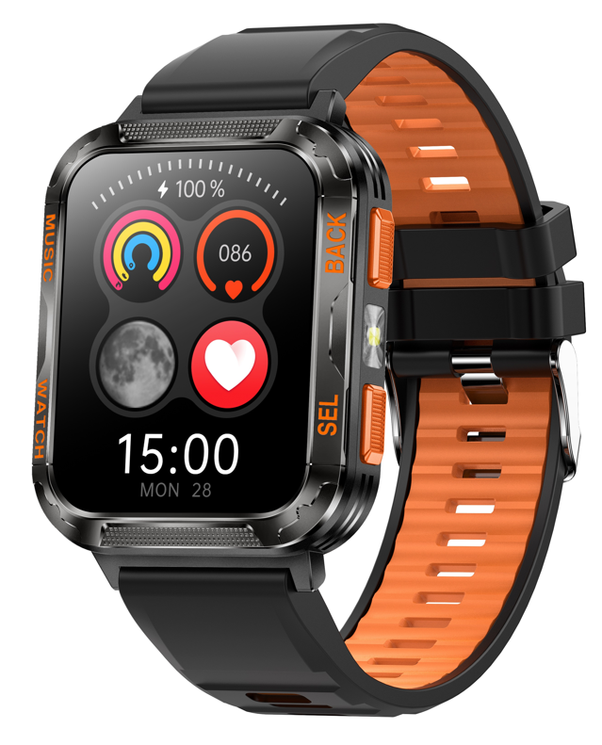 | 1.户外运动外形； 2.2.01寸高清高亮屏； 3.心率监测+血氧监测+睡眠监测等； 4.大喇叭（最大音量可以达到95分贝）； 5.支持TWS耳机、蓝牙音响等外设连接设备； 6.支持U盘功能，本地音乐（标配512MB内存卡，可根据需求定制） 7.支持高亮手电筒； 8.支持录音； 9.600mha大电池超长待机使用； | 手表尺寸：53mm*41mm*14.5mm 手表重量：56.6g 显示屏：2.01英寸TFT，分辨率240*296 主控CPU：JL-7013A6 心率芯片：HX3605 内存：128Mb T卡：512MB 表壳：金属表圈+塑料表壳 表带：双色硅胶材质，22mm宽度 按键：2颗 电池：600mAh 防水级别：IP67 | Zmoofit | 黑色 | 85 | 新款1月中旬批量出货
17 | L2 女士手表 | 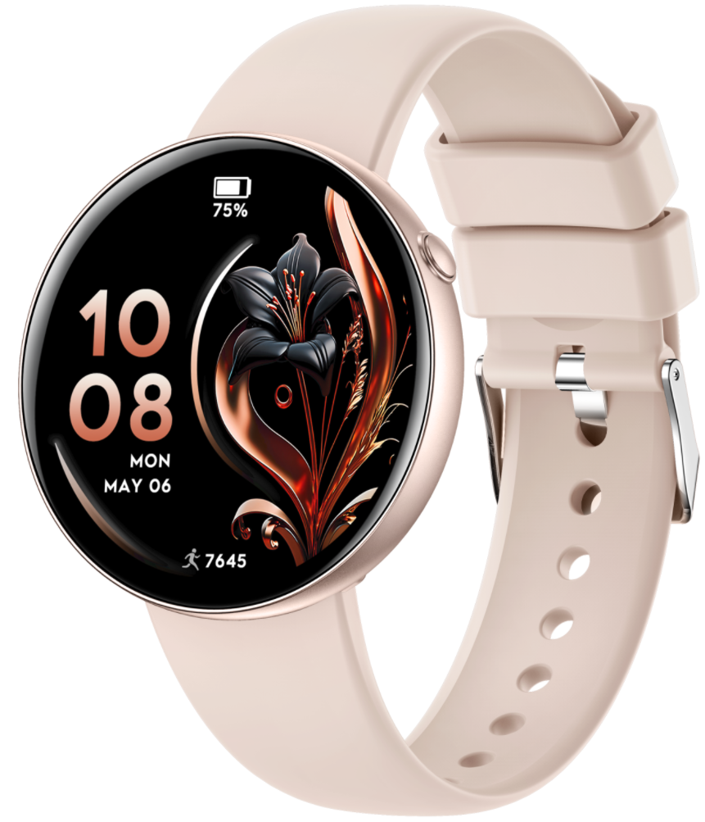 | 1.简约时尚轻薄女士手表； 2.超薄（厚度9.5mm，圆41mm）； 3.无感佩戴（重量30g）； 4.高清大屏，蓝牙通话； 5.丰富的应用（天气，秒表，计时器，闹钟，语音助手，小游戏，遥控拍照等）； 6.实用功能（实时心率、多运动模式，多国语言，多主题等）； | 手表尺寸：41mm*9.5mm 手表重量：30g 显示屏：1.27英寸TFT，分辨率360*360 主控CPU：ZB5691F 心率芯片：VC30FSG 内存：64Mb 表壳：塑料表壳+喷油工艺 表带：硅胶材质，20mm宽度 按键：1颗 电池：210mAh 防水级别：IP68 | GloryFit | 玫瑰金 玫瑰粉 粉色 | 55 | 新款1月中旬批量出货
17 新款 | L1 7.5mm超薄女士手表 | 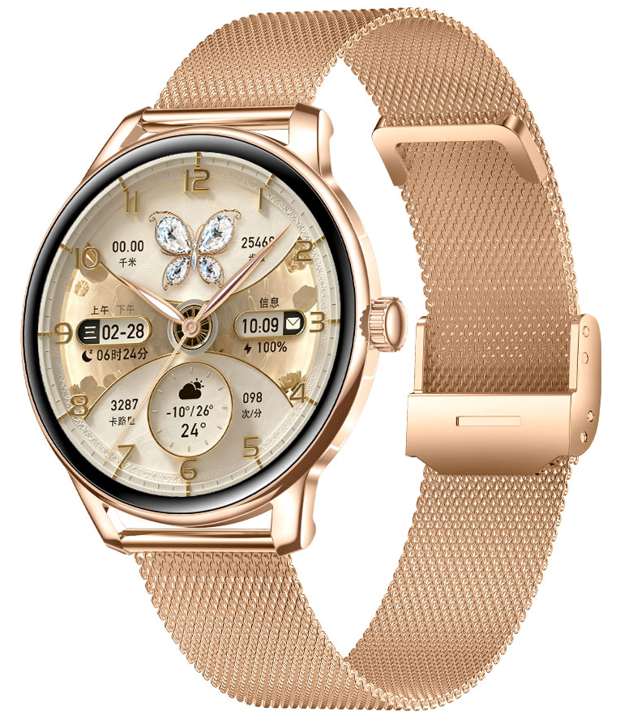 | 1.超薄款女表（厚度7.5mm，圆41.5mm） 2.1.32Amoled常亮显示屏 3.简约经典名表设计风格（高亮金属中框+IML底壳）简约时尚轻薄女士手表； 4.高清大屏，蓝牙通话； 5.丰富的应用（天气，秒表，计时器，闹钟，语音助手，小游戏，遥控拍照等）； 6.实用功能（实时心率、多运动模式，多国语言，多主题等）； | 手表尺寸：41.5mm*7.5mm 手表重量：39g 显示屏：1.32英寸AMoled，分辨率466*466 主控CPU：JL7012-A6S 心率芯片：VC30FSG 内存：256Mb 表壳：金属中框+IML底壳 表带：硅胶材质，18mm宽度 按键：1颗 电池：210mAh 防水级别：IP67 | RDFit | 玫瑰金 玫瑰粉 粉色 | 102 | 新款1月中旬批量出货
18 新款 | Y3 29.9元超级性价比 | 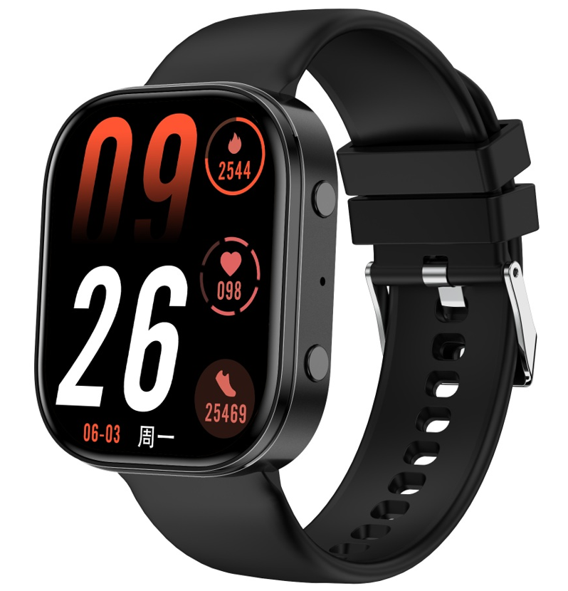 | 1.高清大屏，蓝牙通话； 2.丰富的应用（天气，秒表，计时器，闹钟，语音助手，小游戏，遥控拍照等）； 3.实用功能（实时心率、多运动模式，多国语言，多主题等）； | 手表尺寸：44.7mm*37.5mm*10.7mm 手表重量：39.5g 显示屏：1.88英寸TFT，分辨率240*284 主控CPU：JL7076 心率芯片：HX3602 内存：32Mb 表壳：塑料表壳 表带：硅胶材质，22mm宽度 按键：2颗 电池：210mAh 防水级别：IP67 | RDFit | 黑色 蓝色 粉色 | 35 | 新款1月中旬批量出货
19 | Y1 700mah大电池 | 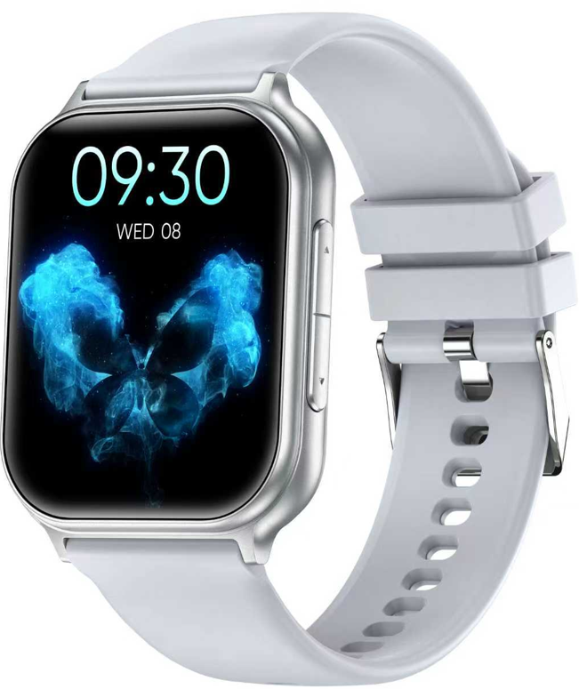 | 1. 700mah大容量电池，长待机，长续航 2. 高清高亮显示大屏； 3. 蓝牙高清通话； 4. 心率+血氧+睡眠等健康监测功能； | 手表尺寸：45.5mm*38mm*12mm 手表重量：44.5g 显示屏：1.83英寸TFT，分辨率240*284 主控CPU：中科蓝汛5691 心率芯片：LC09 内存：64Mb 表壳：塑料表壳+喷油工艺 表带：硅胶材质，22mm宽度 按键：2颗 电池：700mAh 防水级别：IP67 | GloryFit | 黑色 银色 玫瑰金色 | 55 | 量产出货中
20 | T9 女款圆表 | 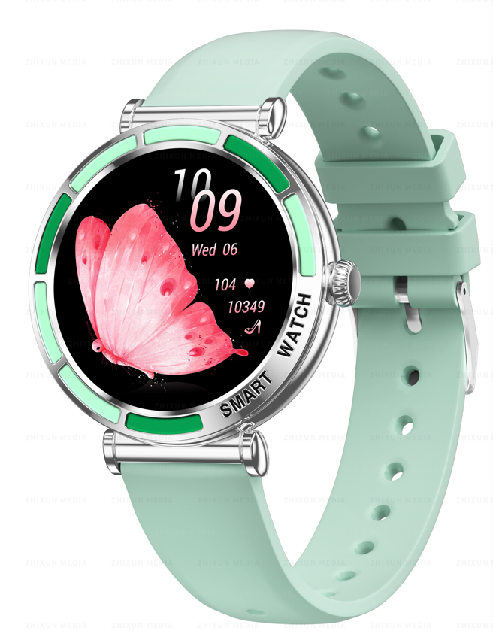 | 1.精致，小巧女性外形； 2.1.27寸高清高亮屏； 3.心率监测； 4.血氧监测； 5.睡眠监测； 6.蓝牙通话； 7.支付宝（定制）； | 手表尺寸：42mm*11mm 手表重量：40g硅胶表带 显示屏：1.27英寸TFT，分辨率360*360 主控CPU：中科蓝讯 AB5691G 心率芯片：HX3918 内存：128M 表壳：金属中框+塑料底壳 表带：硅胶材质，18mm宽度 按键：1颗 电池：180mAh 防水级别：IP67 | FitCloudPro | 锖色 玫瑰金 银色 | 75 | 量产出货中
21 | Y2 | 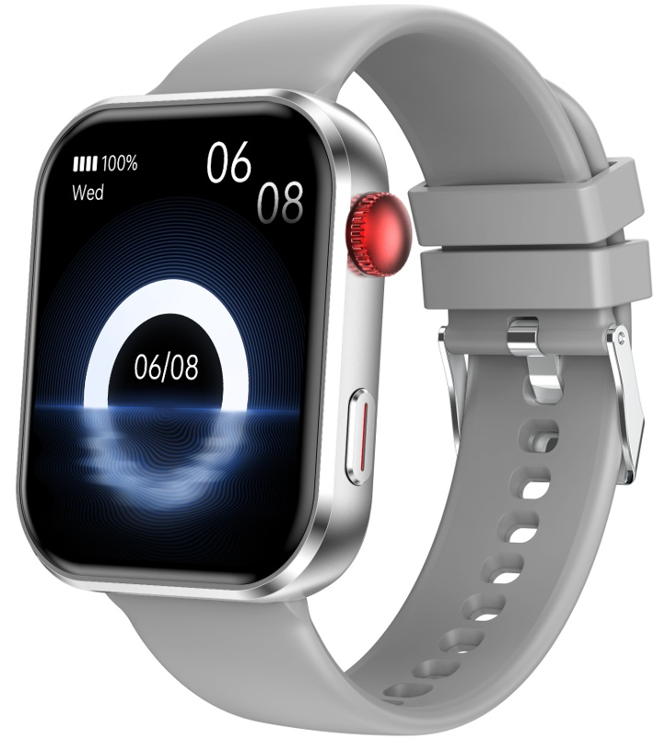 | 1. 高清高亮显示大屏； 2. 蓝牙高清通话； 3. 心率+血氧+睡眠等健康监测功能； | 手表尺寸：46.5mm*38mm*11mm 手表重量：46.9g 显示屏：1.93英寸TFT，分辨率240*296 主控CPU：中科蓝汛5691 心率芯片：LC09 内存：64Mb 表壳：金属表壳+塑料底壳 表带：硅胶材质，22mm宽度 按键：2颗（一颗带编码器功能） 电池：280mAh 防水级别：IP68 | GloryFit | 黑色 银色 玫瑰金色 | 60 | 量产出货中
23

